SMOTE_before
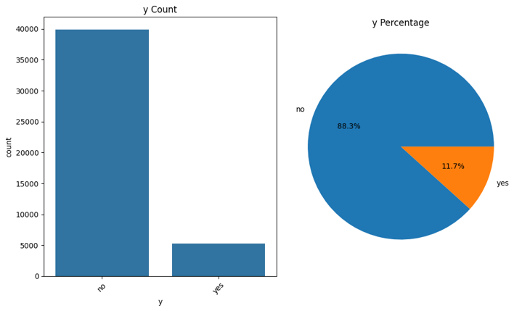
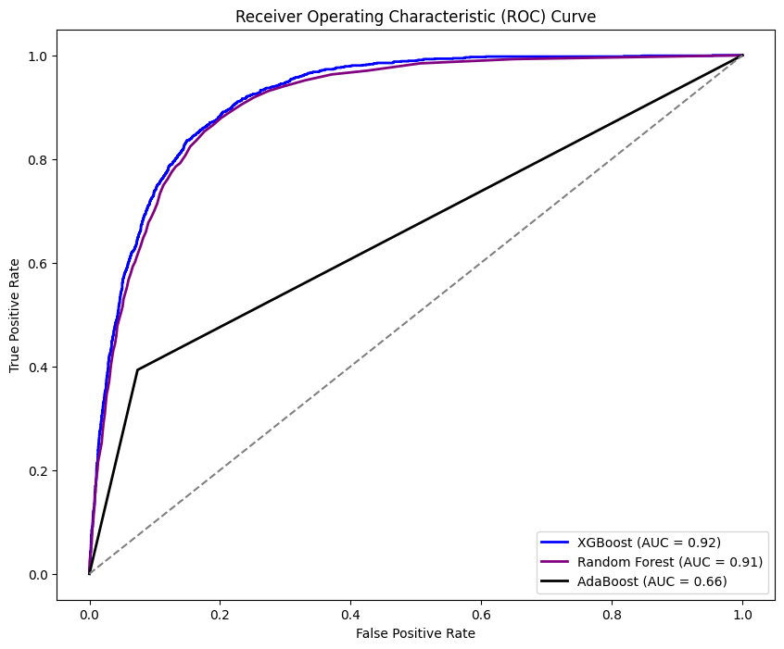
SMOTE前 |  |  |  | RandomForestClassifier |  |  |  |  |  |  |  |  | ROC AUC
 |  |  |  |  | 0 | 1 | Total | Accuracy | Precision | Recall | F1 | AUC
 |  |  |  | 0 | 10614 | 267 | 10881 | 0.9096 | 0.93 | 0.98 | 0.95 | 0.649
 |  |  |  | 1 | 827 | 394 | 1221 |  | 0.6 | 0.32 | 0.42

 |  |  |  | AdaBoostClassifier
 |  |  |  |  | 0 | 1 | Total | Accuracy | Precision | Recall | F1 | AUC
 |  |  |  | 0 | 10079 | 802 | 10881 | 0.8725 | 0.93 | 0.93 | 0.93 | 0.6597
 |  |  |  | 1 | 741 | 480 | 1221 |  | 0.37 | 0.39 | 0.38

 |  |  |  | XGBClassifier
 |  |  |  |  | 0 | 1 | Total | Accuracy | Precision | Recall | F1 | AUC
 |  |  |  | 0 | 10551 | 330 | 10881 | 0.9142 | 0.94 | 0.97 | 0.95 | 0.6949
 |  |  |  | 1 | 708 | 513 | 1221 |  | 0.61 | 0.42 | 0.5

Feature_Importances
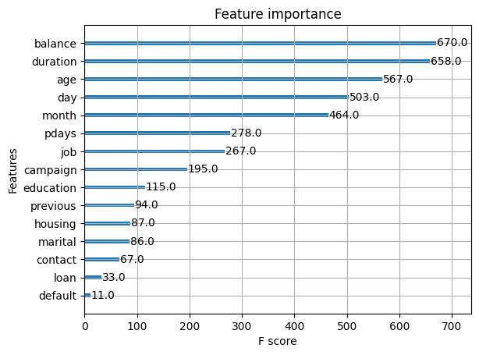
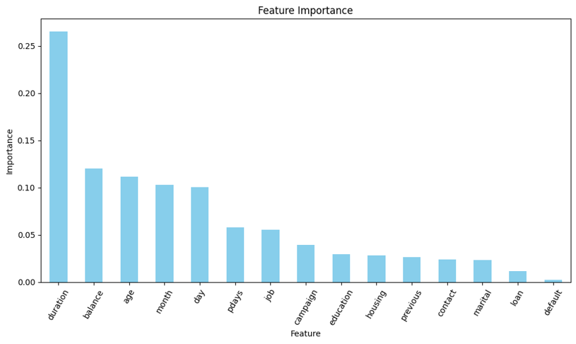

圖表得知兩者的特徵重要性前七高皆相同
duration 、balance 、age、month、day、pdays、job
前七高的特徵來做模型的輸入特徵
 | Label：y - 顧客是否已認購定期存款

 |  |  |  | Predicted
 |  |  |  | 0 | 1
 |  | Actual | 0
 |  |  | 1

SMOTE_after
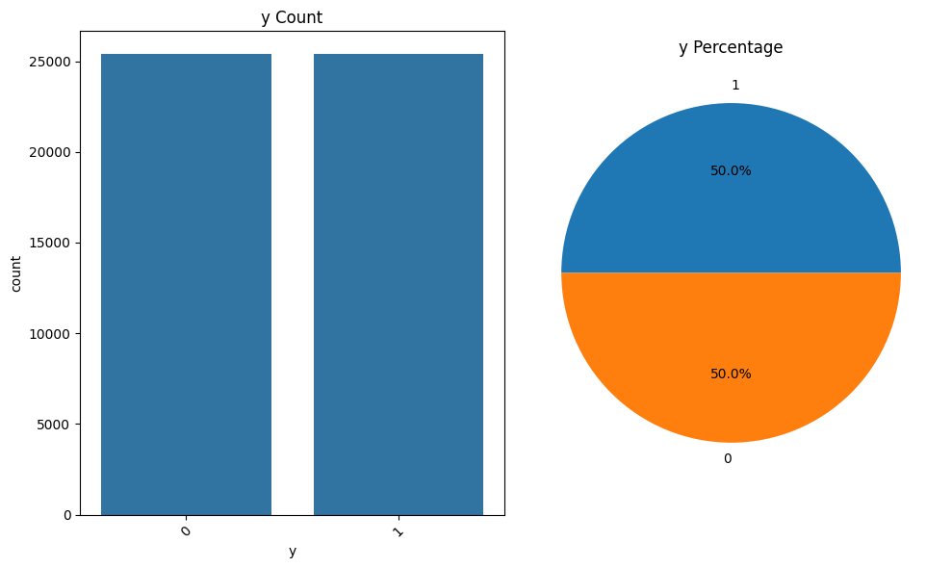
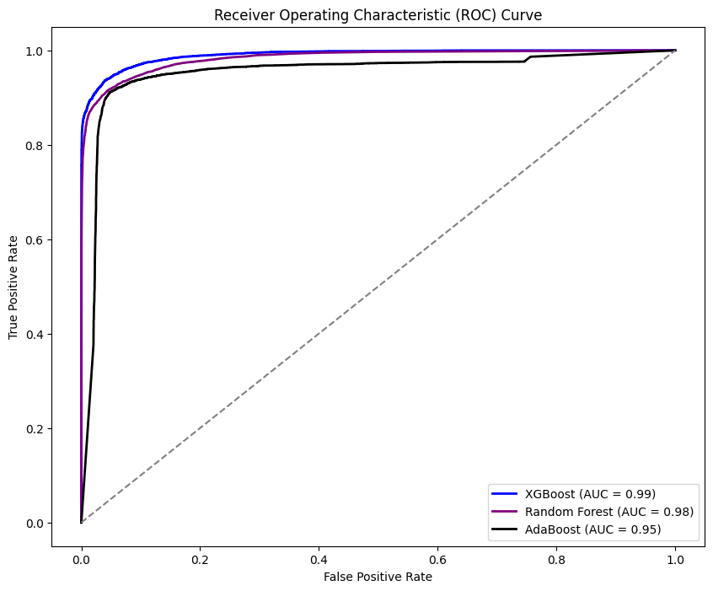
SMOTE後 |  |  |  | RandomForestClassifier |  |  |  |  |  |  |  |  | ROC AUC
 |  |  |  |  | 0 | 1 | Total | Accuracy | Precision | Recall | F1 | AUC
 |  |  |  | 0 | 7214 | 411 | 7625 | 0.9341 | 0.92 | 0.95 | 0.93 | 0.934
 |  |  |  | 1 | 593 | 7018 | 7611 |  | 0.94 | 0.92 | 0.93

 |  |  |  | AdaBoostClassifier
 |  |  |  |  | 0 | 1 | Total | Accuracy | Precision | Recall | F1 | AUC
 |  |  |  | 0 | 7144 | 481 | 7625 | 0.929 | 0.92 | 0.94 | 0.93 | 0.929
 |  |  |  | 1 | 600 | 7011 | 7611 |  | 0.94 | 0.92 | 0.38

 |  |  |  | XGBClassifier
 |  |  |  |  | 0 | 1 | Total | Accuracy | Precision | Recall | F1 | AUC
 |  |  |  | 0 | 7328 | 297 | 7625 | 0.9479 | 0.94 | 0.96 | 0.95 | 0.9479
 |  |  |  | 1 | 496 | 7115 | 7611 |  | 0.96 | 0.93 | 0.95

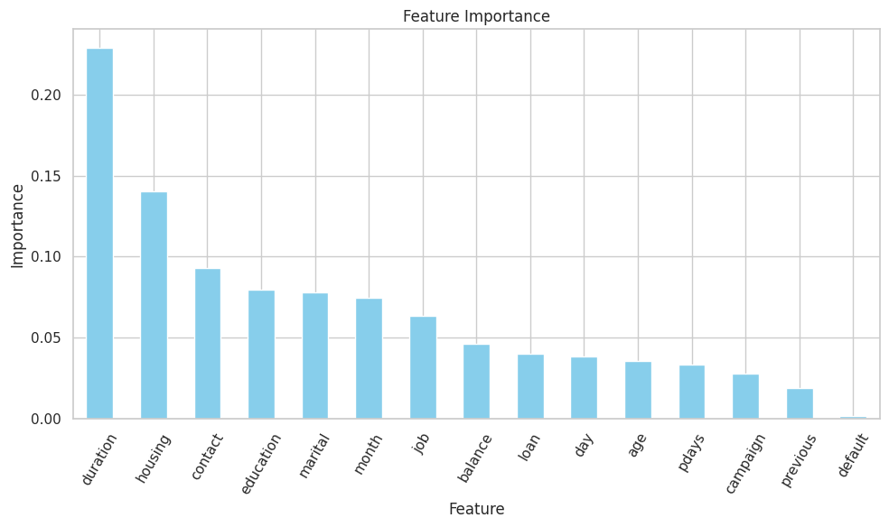
Feature_Importances
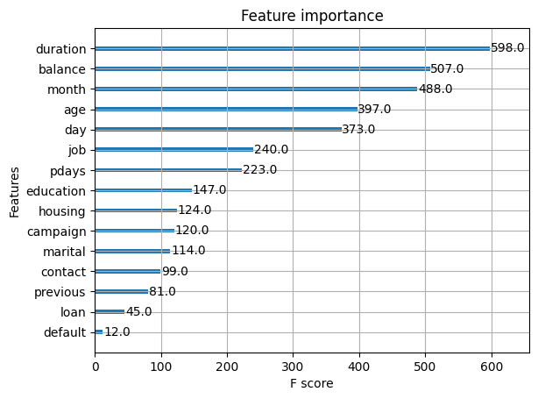

經過SMOTE處理後XGB的特徵重要性前七高與先前相同，而RandomForest則有些微的變動
XGB：duration 、balance 、age、month、day、pdays、job
RandomForest：duration 、housing、contact、education
、marital、month、job
前七高的特徵來做模型的輸入特徵，AdaBoost跟RandomForest使用一樣的特徵
 | Label：y - 顧客是否已認購定期存款

 |  |  |  | Predicted
 |  |  |  | 0 | 1
 |  | Actual | 0
 |  |  | 1

